VPC
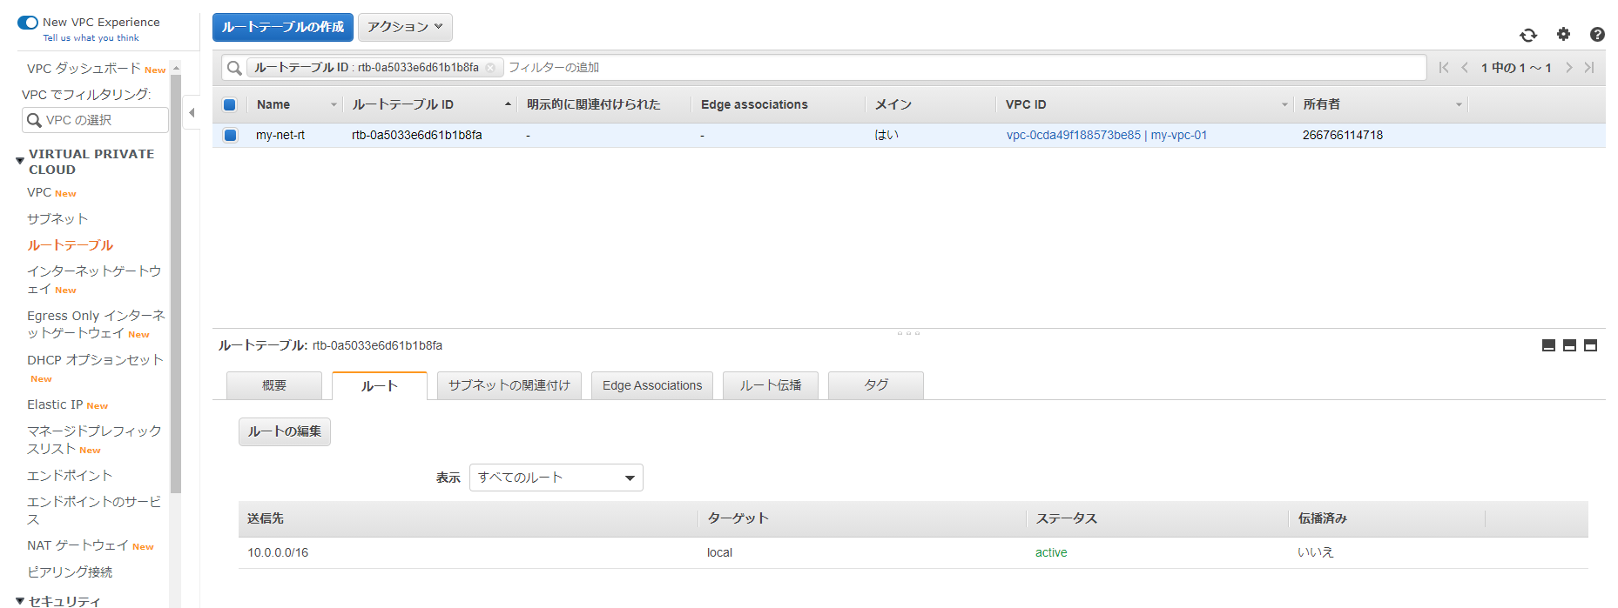
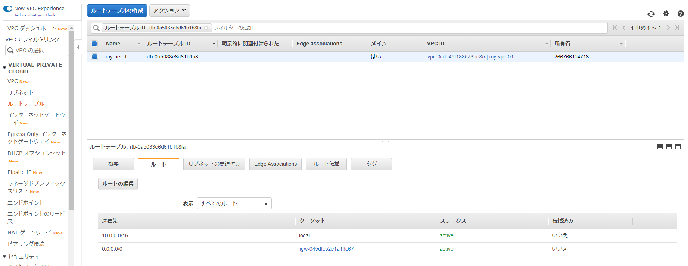
１．VPCの作成
※IPv4 CIDRは「10.0.0.0/16」の「16」以上を設定する。

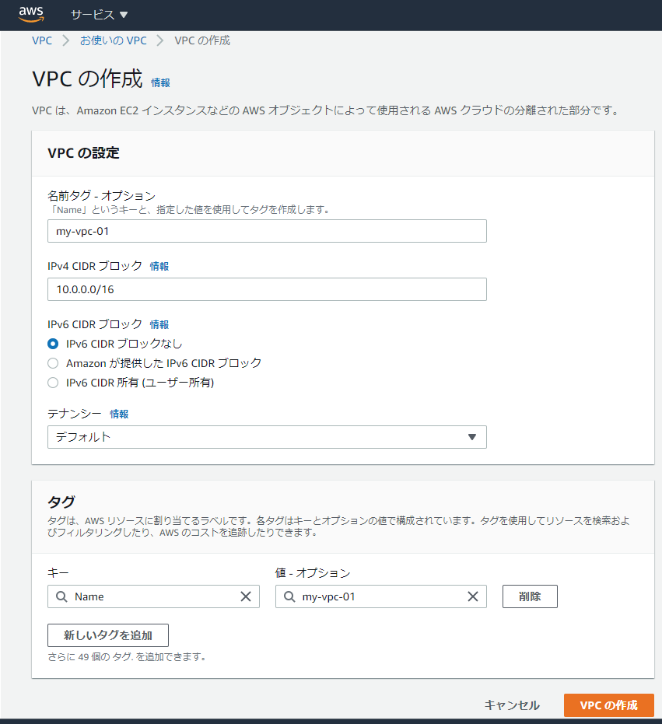

３．３

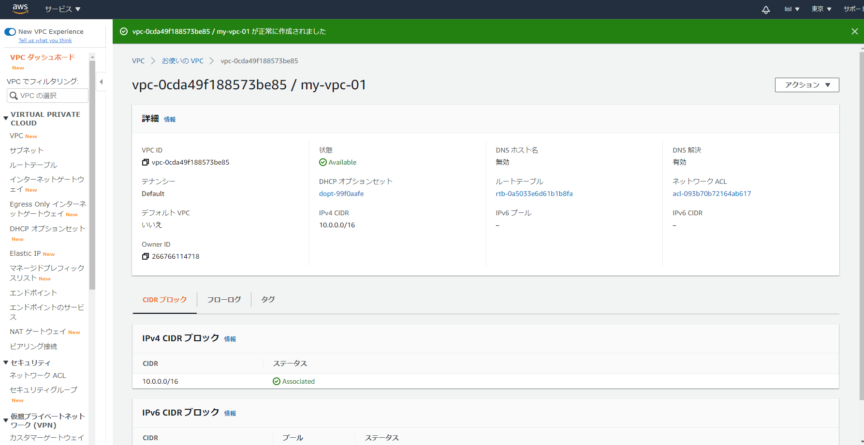

２．サブネットの作成
※IPv4 CIDRは「10.0.0.0/16」の「16」以上を設定する。

３．インターネットゲートウェイの作成
※VPCにアタッチ

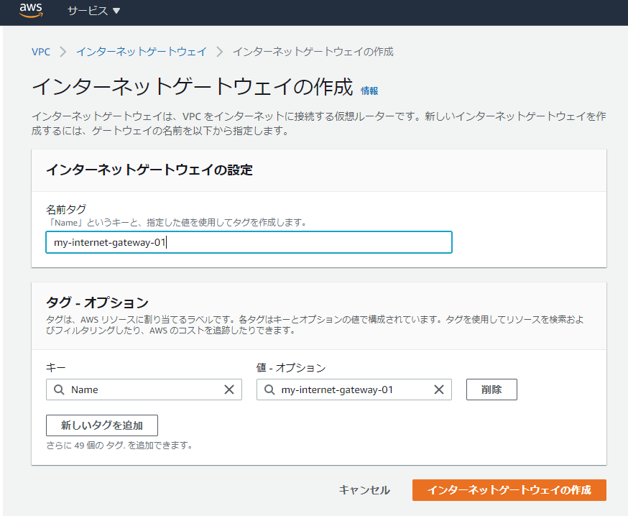

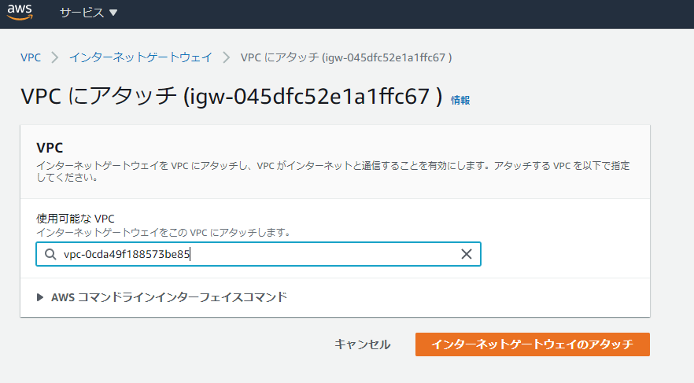

４．ルートテーブルの設定
※インターネットゲートウェイの設定を追加する

